sheet1
A |  |  |  | B
1 | 0 | 2 | -1 | 3 | X | -6
1 | 1 | 2 | 1 | 2 | Y | 5
4 | 2 | 2 | -3 | 1 | Z | 3
0 | 2 | 1 | 4 | 1 | W | -3
1 | 2 | 1 | 1 | 2
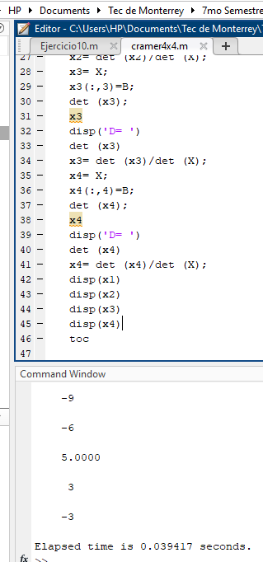
2 | 2 | -3 | 2 | 2
2 | 1 | 4 | 2 | 1

1 | 2 | 1 | 1 | 2
4 | 2 | -3 | 4 | 2
0 | 1 | 4 | 0 | 1

1 | 1 | 1 | 1 | 1
4 | 2 | -3 | 4 | 2
0 | 2 | 4 | 0 | 2

1 | 1 | 2 | 1 | 1
4 | 2 | 2 | 4 | 2
0 | 2 | 1 | 0 | 2

Det S | -19 | Determinante
 | -17 | 3
 | 6
 | 10
3 | 0 | 2 | -1 | 3
2 | 1 | 2 | 1 | 2
1 | 2 | 2 | -3 | 1
1 | 2 | 1 | 4 | 1
1 | 2 | 1 | 1 | 2
2 | 2 | -3 | 2 | 2
2 | 1 | 4 | 2 | 1

2 | 2 | 1 | 2 | 2
1 | 2 | -3 | 1 | 2
1 | 1 | 4 | 1 | 1

2 | 1 | 1 | 2 | 1
1 | 2 | -3 | 1 | 2
1 | 2 | 4 | 1 | 2

2 | 1 | 2 | 2 | 1
1 | 2 | 2 | 1 | 2
1 | 2 | 1 | 1 | 2

Det X | -19 | Determinante
 | 7 | -18
 | 21
 | -3
1 | 3 | 2 | -1 | 3
1 | 2 | 2 | 1 | 2
4 | 1 | 2 | -3 | 1
0 | 1 | 1 | 4 | 1
2 | 2 | 1 | 2 | 2
1 | 2 | -3 | 1 | 2
1 | 1 | 4 | 1 | 1

1 | 2 | 1 | 1 | 2
4 | 2 | -3 | 4 | 2
0 | 1 | 4 | 0 | 1

1 | 2 | 1 | 1 | 2
4 | 1 | -3 | 4 | 1
0 | 1 | 4 | 0 | 1

1 | 2 | 2 | 1 | 2
4 | 1 | 2 | 4 | 1
0 | 1 | 1 | 0 | 1

Det Y | 7 | Determinante
 | -17 | 15
 | -21
 | -1
1 | 0 | 3 | -1 | 3
1 | 1 | 2 | 1 | 2
4 | 2 | 1 | -3 | 1
0 | 2 | 1 | 4 | 1
1 | 2 | 1 | 1 | 2
2 | 1 | -3 | 2 | 1
2 | 1 | 4 | 2 | 1

1 | 2 | 1 | 1 | 2
4 | 1 | -3 | 4 | 1
0 | 1 | 4 | 0 | 1

1 | 1 | 1 | 1 | 1
4 | 2 | -3 | 4 | 2
0 | 2 | 4 | 0 | 2

1 | 1 | 2 | 1 | 1
4 | 2 | 1 | 4 | 2
0 | 2 | 1 | 0 | 2

Det Z | -21 | Determinante
 | -21 | 9
 | 6
 | 12
1 | 0 | 2 | 3 | 3
1 | 1 | 2 | 2 | 2
4 | 2 | 2 | 1 | 1
0 | 2 | 1 | 1 | 1
1 | 2 | 2 | 1 | 2
2 | 2 | 1 | 2 | 2
2 | 1 | 1 | 2 | 1

1 | 2 | 2 | 1 | 2
4 | 2 | 1 | 4 | 2
0 | 1 | 1 | 0 | 1

1 | 1 | 2 | 1 | 1
4 | 2 | 1 | 4 | 2
0 | 2 | 1 | 0 | 2

1 | 1 | 2 | 1 | 1
4 | 2 | 2 | 4 | 2
0 | 2 | 1 | 0 | 2

Det W | -3 | Determinante
 | 1 | -9
 | 12
 | 10

Sheet3
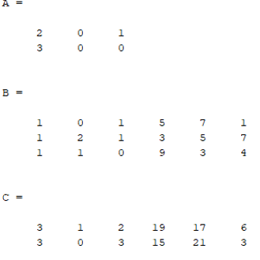
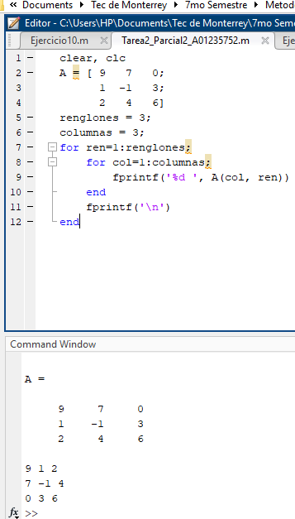
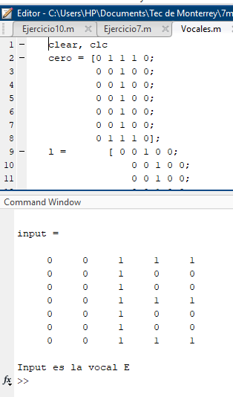
problema 2 | problema 3 | problema 4

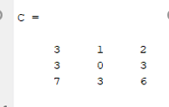
 | problema 5

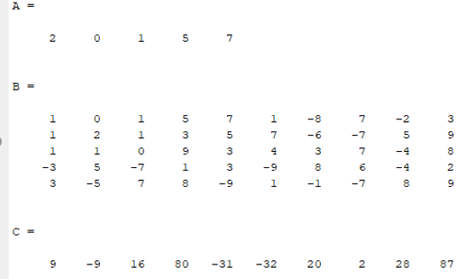
 |  | problema 7
 | problema 6

